Mladež - Prvenstvo
H R V A T S K I N O G O M E T N I S A V E Z
NOGOMETNO SREDIŠTE SPLIT
21000 SPLIT Put Supavla 1 –tel: +385 21 539 811, fax: +385 21 537 041
e - mail: ns.split@hns.family IBAN: HR06 2390001 1199008518 HPB

 | O B R A Č U N T R O Š K O V A - SUDAC

Lige mladeži NS SPLIT

Na temelju određivanja službenih osoba na prvenstvenim utakmicama IME I PREZIME

 |  | iz | Mjesta, Adresa stanovanja |  |  |  |  |  |  |  |  |  |  | obavio je dužnost |  |  |  |  |  | suca |  |  |  | *. pomoćnoga suca

 |  | na utakmici - Lige mladeži NS Split |  |  |  |  |  |  |  |  |  |  |  | 2. |  | NL Kadeti - Juniori |  |  |  |  | 1. | NL Mlađi pioniri - Pioniri

u *. kolu između NK "*" - NK "*"

 |  | odigrane u |  | Mjestu, |  |  |  |  |  |  | dana |  |  | 00.00.2026. |  |  | godine s početkom u |  |  |  |  |  |  | 0.00 | / | 0.00 |  | sati

OBRAČUN KILOMETRAŽE |  | I OSTALIH TROŠKOVA | Relacija |  |  |  |  |  |  |  |  |  |  | Prijevozno sredstvo |  |  | Km |  | Putovanje ako su |  |  |  | Pojedinačno iz |  |  | Ukupan iznos (€)
 |  |  |  |  |  |  |  |  |  |  |  |  |  |  |  |  |  |  | svi iz istoga pravca |  |  |  | različitih pravaca
 |  |  |  |  |  |  |  |  |  |  |  |  |  |  |  |  |  |  | jedan sudac |  |  | dva suca | tri suca i više
 |  |  | od |  |  |  |  | do |  |  |  |  |  |  |  |  |  |  | 0.14 |  |  | 0.26 | 0.40
 |  |  | A |  |  |  |  | B |  |  |  |  |  | Registracija |  |  | 0 |  | 0.40 |  |  |  |  |  |  | 0.00 €
 |  |  | B |  |  |  |  | A |  |  |  |  |  | Registracija |  |  | 0 |  | 0.40 |  |  |  |  |  |  | 0.00 €
 |  |  | A |  |  |  |  | B |  |  |  |  |  | Registracija |  |  | 0 |  | 0.40 |  |  |  |  |  |  | 0.00 €
 |  |  | B |  |  |  |  | A |  |  |  |  |  | Registracija |  |  | 0 |  | 0.40 |  |  |  |  |  |  | 0.00 €
 |  |  | Autobus |  | = | 0.00 € |  |  |  | * ⇦⇨ * |  |  |  |  |  |  |  |  |  |  |  |  |  |  |  | 0.00 €
 |  |  | Cestarina |  | = | 0.00 € |  |  |  | * ⇦⇨ * |  |  |  |  |  |  |  |  |  |  |  |  |  |  |  | 0.00 €
 |  |  | Tunelarina |  | = | 0.00 € |  |  |  | * |  |  |  |  |  |  |  |  |  |  |  |  |  |  |  | 0.00 €
 |  |  | Mostarina |  | = | 0.00 € |  |  |  | * |  |  |  |  |  |  |  |  |  |  |  |  |  |  |  | 0.00 €
 |  |  |  |  |  |  |  |  |  |  |  |  |  |  |  |  |  | UKUPNO ZA PRIJEVOZ |  |  |  |  |  |  |  | 0.00 €
Marka i registraciska |  |  |  |  |  | Marka |  |  |  |  |  |  | Registracija
oznaka automobila:
 |  |  |  |  |  |  |  |  |  |  |  |  |  |  |  |  | NAKNADA ZA SUĐENJE |  |  |  |  |  |  |  |  | 0.00 €
STANJE BROJILA u km |  |  |  |  |  |  |  |  | 0 |  |  | 0
POČETNO / ZAVRŠNO

OIB: |  |  | ***********
IBAN: |  |  | HR** ******* 31******** |  |  |  |  |  |  |  |  |  |  |  |  |  | SVEUKUPNO ZA ISPLATU |  |  |  |  |  |  |  |  | 0.00 €

Ostali troškovi: Obuhvaćaju druga prijevozna sredstva (autobus, vlak) i troškove prijevoza (cestarina, tunelarina,
mostarina). Svaki trošak iz ove grupe troškova mora biti dokazan računom koji se prilaže ovom obračunu, odnosno
kartom za druga prijevozna sredstva. U koliko se radi o povratnoj karti, istu je potrebno kopirati i priložiti fotokopiju.
Nepotpuni i nečitko ispunjeni nalozi neće se primiti niti će se po njima izvršiti uplata.


U |  | Mjestu, |  |  |  |  | dana |  |  | 00.00.2026. |  |  |  |  | godine |  |  |  |  |  |  |  |  |  |  |  | M.Ž.
 |  |  |  |  |  |  |  |  |  |  |  |  |  |  |  |  |  |  |  | Obračun ovjerio/la:
 |  | Povjerenik za određivanje sudaca:
 |  | Jurica Blažević
 |  |  |  |  |  |  |  |  |  |  |  |  |  |  |  |  |  |  |  | Ime i Prezime
 |  |  |  |  |  |  |  |  |  |  |  |  |  |  |  |  |  |  |  | (ime i prezime) |  |  |  |  | (potpis)

 |  | Ovjera delegata utakmice: |  |  |  |  |  |  |  |  |  |  |  |  |  |  |  |  |  | Podnositelj obračuna:

 |  | Ime i Prezime |  |  |  |  |  |  |  |  |  |  |  |  |  |  |  |  |  | Ime i Prezime
 |  | (ime i prezime) |  |  |  |  |  | (potpis) |  |  |  |  |  |  |  |  |  |  |  | (ime i prezime) |  |  |  |  | (potpis)

UPUTE
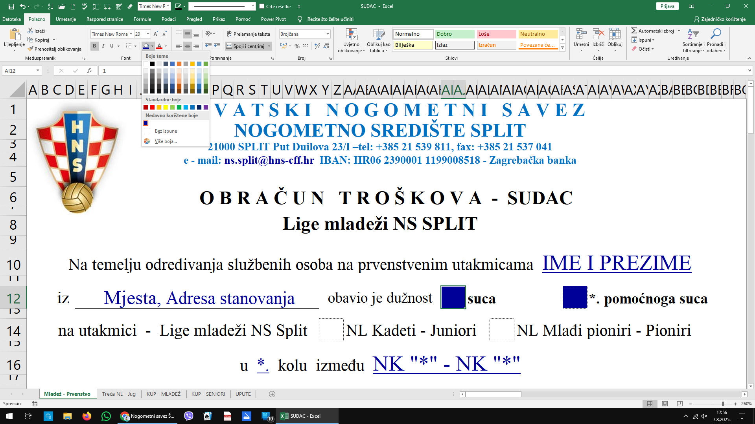

Upisati br.1 u ćeliju (suca),
br.1 u ćeliju (1. pomoćni suca),
Automatski se upisuje Naknada za suđenje

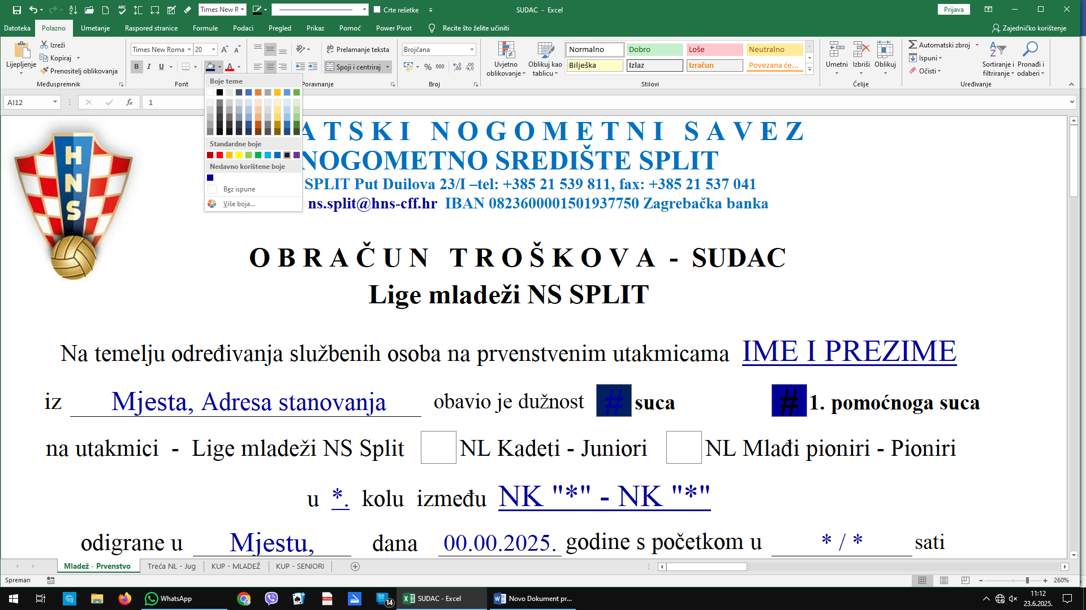

Upisati br. 1 u ćeliju (suca) i (1. pomoćnog suca),
Automatski se upisuje Naknada za suđenje

Upišite status LIGE 1 ili 2

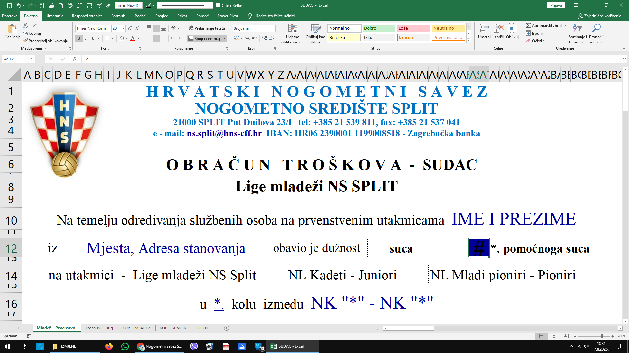

Upisati br. 2 u ćeliju (2. pomoćnog suca),
Automatski se upisuje Naknada za suđenje
Upišite status LIGE 1. ili 2.

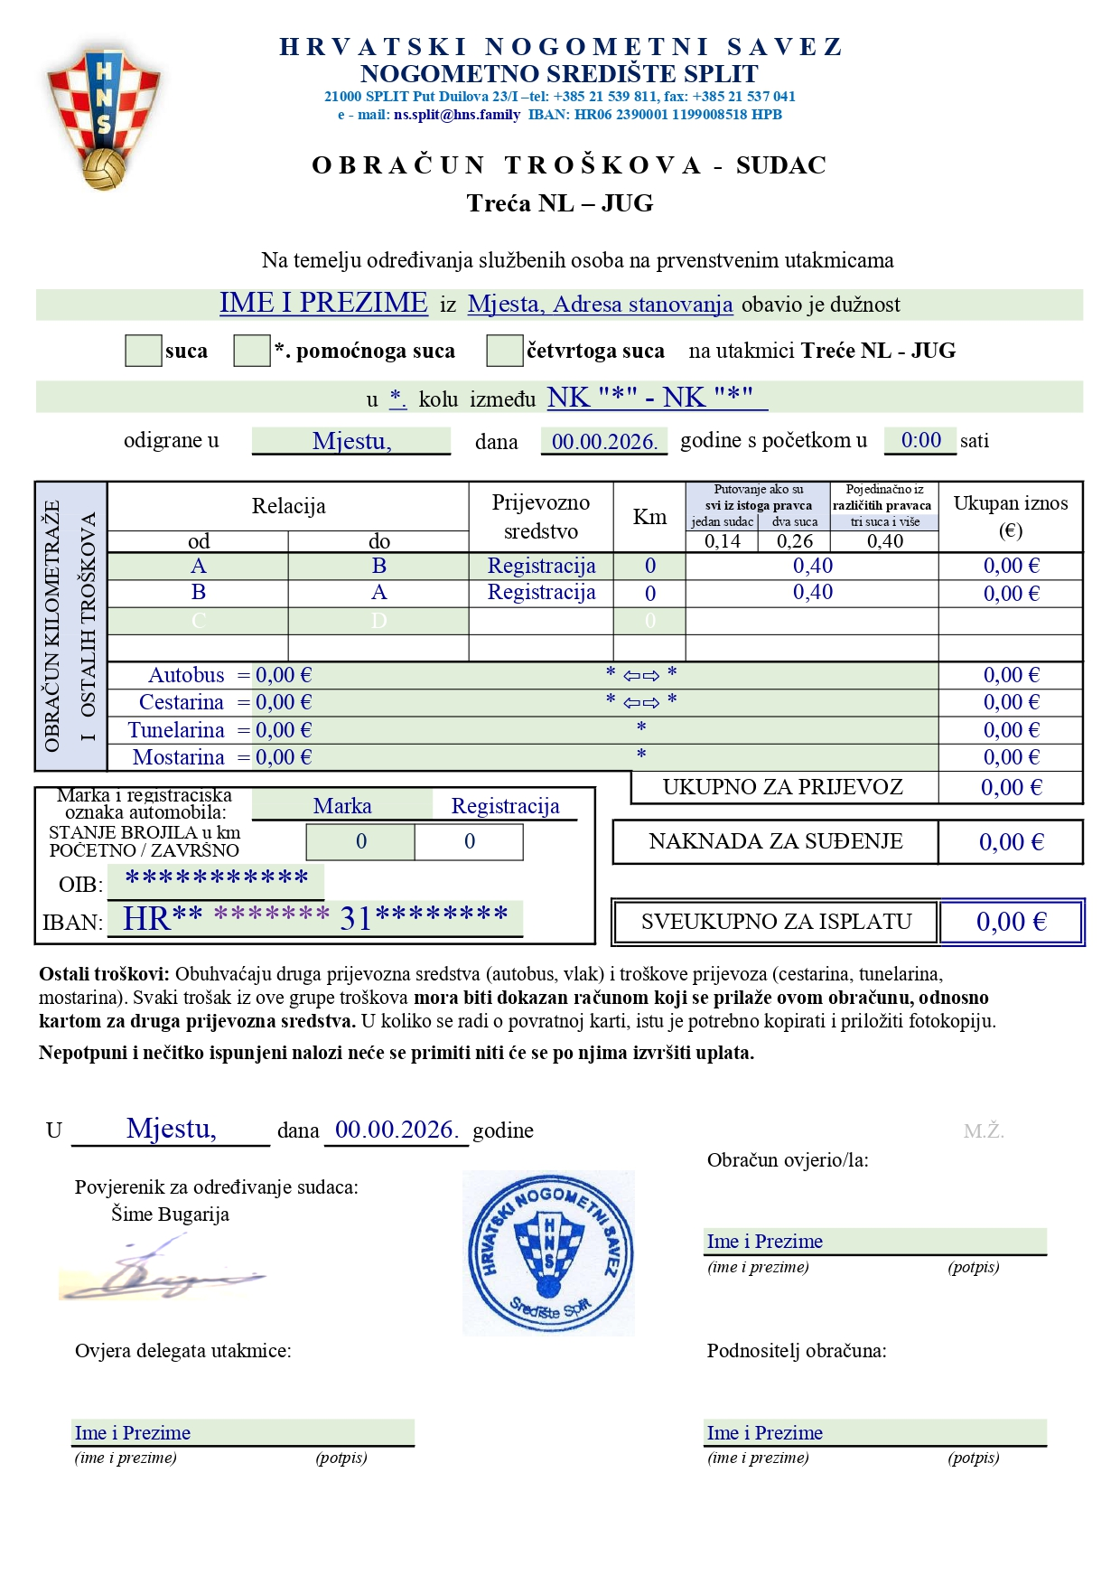
Upisati podatke samo na zelenom polju,
ostalo se automatski upisuje

Upisati br. 1
Automatski se upisuje Naknada za suđenje

1 ili 2

-//-
-//-
-//-
-//-
-//-
-//-
-//-
-//-
-//-
-//-

Sve nepotrebno možete obojiti u bijelo (kao i što je)

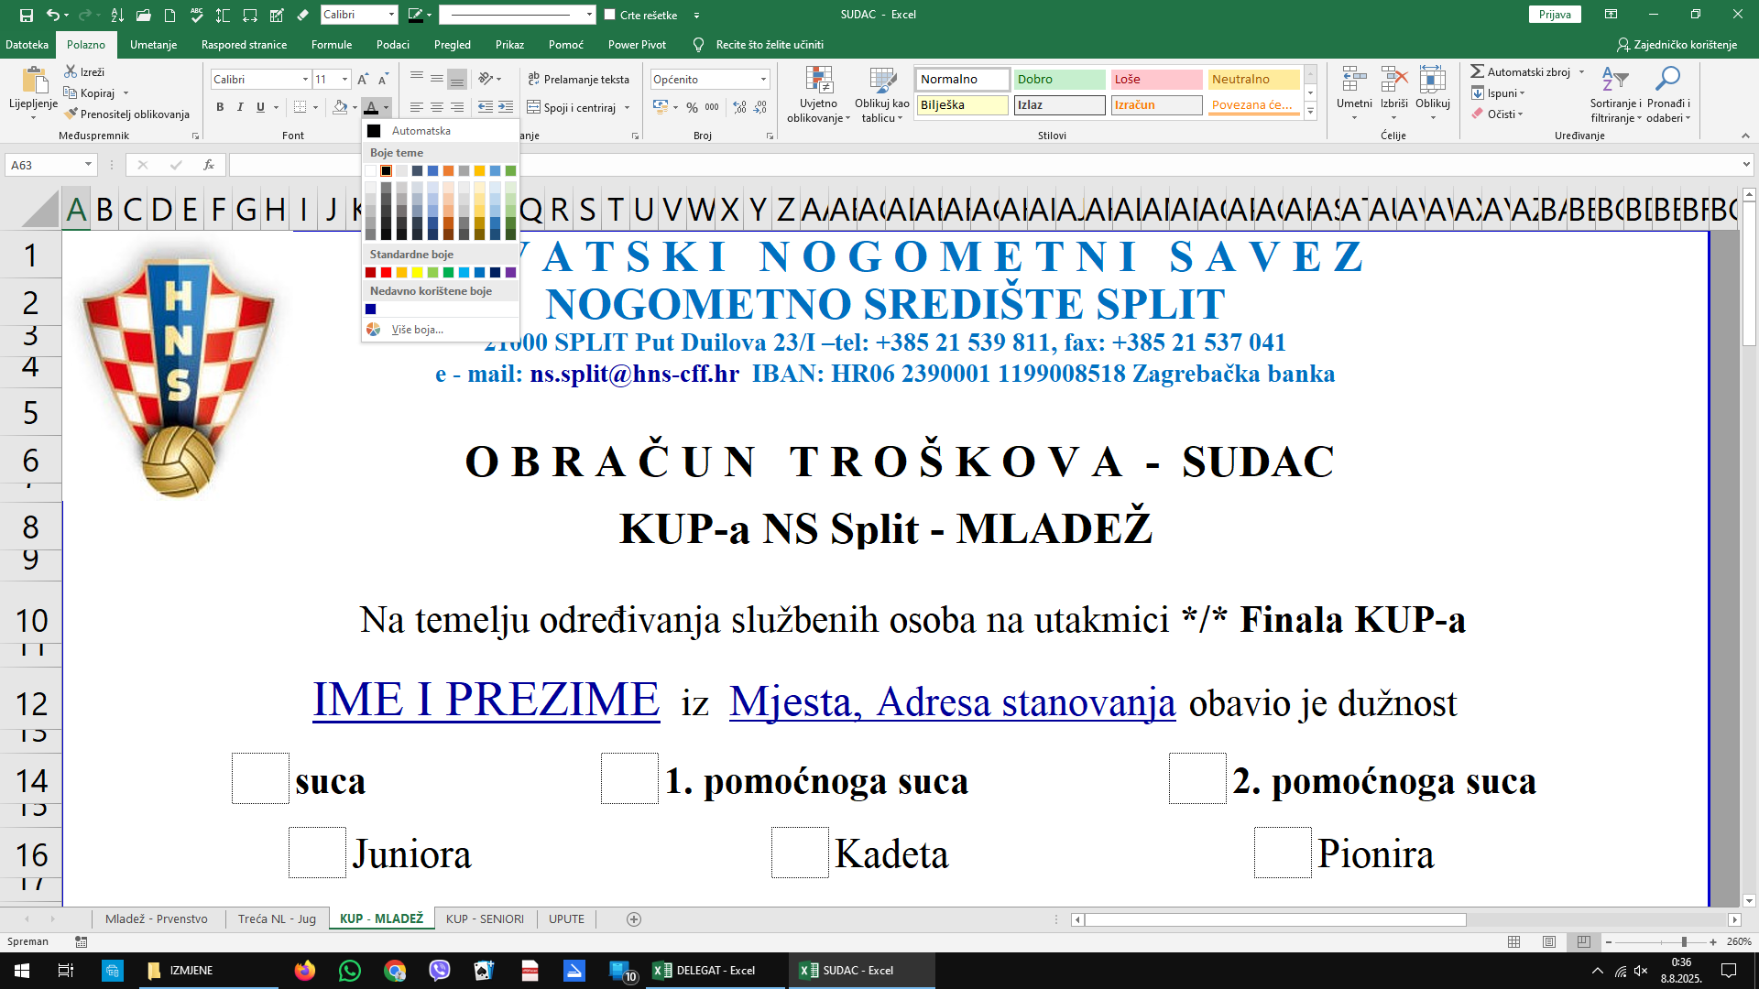

Upisati br. 1
Automatski se upisuje Naknada za suđenje
Označiti uzrast

